部品表
部品番号 | サムネイル | 部品構成 | 見積費用 | 数量 | ベンダー | Web リンク | 材料 | 説明
RoboClaw 2x7A | 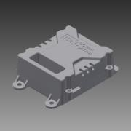 | 購入 | ¥8,657 | 1 | BASIC MICRO | https://www.basicmicro.com/Roboclaw-2x7A-Motor-Controller_p_55.html
DC-DC Power Module 25W | 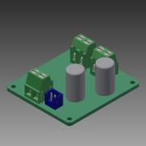 | 購入 | ¥1,200 | 1 | DFRobot | https://www.dfrobot.com/product-752.html
ジーフォース GE021 SMASH NiMH7.2V3800mAh [ラジコン用バッテリー] | 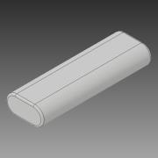 | 購入 | ¥3,800 | 1 | GForce | http://www.gforce-hobby.jp/products/GE020.html
(+)ナベ頭小ねじ(ステンレス) M2.6x10 | 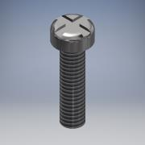 | スタンダード | ¥4 | 3 | Monotaro | https://www.monotaro.com/p/0550/7065/
(+)ナベ頭小ねじ(ステンレス) M2.6x5 | 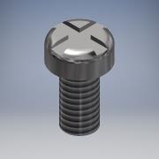 | スタンダード | ¥4 | 12 | Monotaro | https://www.monotaro.com/p/0550/7031/
(+)ナベ頭小ねじ(ステンレス) M2.6x8 | 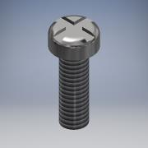 | スタンダード | ¥4 | 4 | Monotaro | https://www.monotaro.com/p/0550/7056/
(+)ナベ頭小ねじ(ステンレス) M2x8 | 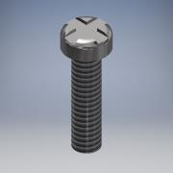 | スタンダード | ¥4 | 8 | Monotaro | https://www.monotaro.com/p/0550/6934/
(+)ナベ頭小ねじ(ステンレス) M3×12 | 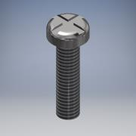 | スタンダード | ¥4 | 18 | Monotaro | https://www.monotaro.com/p/0550/7205/
スプリングワッシャー(鉄/ユニクローム) M2 |  | スタンダード | ¥1 | 8 | Monotaro | https://www.monotaro.com/p/0552/9867/
スプリングワッシャー(鉄/ユニクローム) M2.6 | 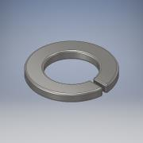 | スタンダード | ¥1 | 23 | Monotaro | https://www.monotaro.com/p/0552/9973/
スプリングワッシャー(鉄/ユニクローム) M3 |  | スタンダード | ¥0 | 18 | Monotaro | https://www.monotaro.com/p/0552/9876/
六角ナット1種(鉄/ユニクローム) パック入り M2 | 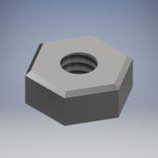 | スタンダード | ¥2 | 8 | Monotaro | https://www.monotaro.com/p/2344/2502/
六角ナット1種(鉄/ユニクローム) パック入り M2.6 | 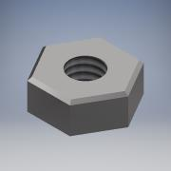 | スタンダード | ¥2 | 15 | Monotaro | https://www.monotaro.com/p/2344/2536/
六角ナット1種(鉄/ユニクローム) パック入り M3 | 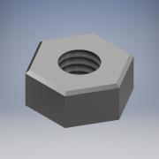 | スタンダード | ¥1 | 18 | Monotaro | https://www.monotaro.com/p/0552/9167/
camera_mount | 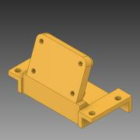 | スタンダード |  | 1 | nVidia | https://github.com/NVIDIA-AI-IOT/jetbot/blob/master/assets/camera_mount.stl |  | 3Dプリント
Jetson NANO Developper Kit | 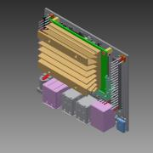 | 購入 | ¥11,400 | 1 | NVidia | https://ryoyo-gpu.jp/products/jetson/nano2/
MicrobotBottomPlate | 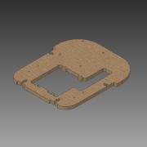 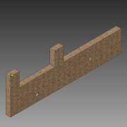 | スタンダード |  | 1 | OIT |  | MDF 中密度繊維ボード | 2.5mm
MicrobotCasterPlate | 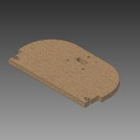 | スタンダード |  | 1 | OIT |  | MDF 中密度繊維ボード | 5.5mm
MicrobotCasterSpacer | 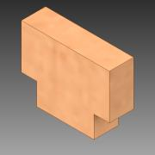 | スタンダード |  | 1 | OIT |  | MDF 中密度繊維ボード | 5.5mm
MicrobotFrontPlate | 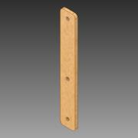 | スタンダード |  | 2 | OIT |  | MDF 中密度繊維ボード | 2.5mm
MicrobotMiddlePlate | 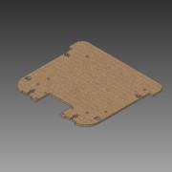 | スタンダード |  | 1 | OIT |  | MDF 中密度繊維ボード | 2.5mm
MicrobotSidePlate | 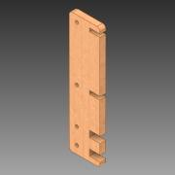 | スタンダード |  | 2 | OIT |  | MDF 中密度繊維ボード | 5.5mm
MicrobotTopPlate | 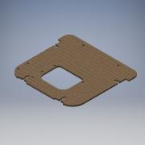 | スタンダード |  | 1 | OIT |  | MDF 中密度繊維ボード | 2.5mm
100:1 金属マイクロギヤードモータ HPCB 12V 両軸仕様 | 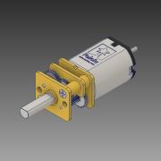 | 購入 | ¥2,133 | 2 | Pololu | https://store.shopping.yahoo.co.jp/suzakulab/pololu-3052.html
ホイール 60×8mm ブラック 2個入り | 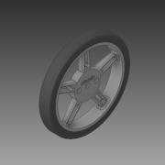 | 購入 | ¥479 | 1 | Pololu | https://store.shopping.yahoo.co.jp/suzakulab/Pololu-1420.html
金属マイクロギヤードモータ 拡張ブラケット 2個入り | 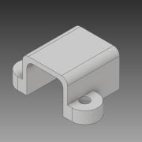 | 購入 | ¥562 | 1 | Pololu | https://store.shopping.yahoo.co.jp/suzakulab/pololu-1089.html
ＲａｓｐｂｅｒｒｙＰｉカメラモジュールＶ２ | 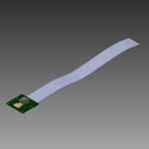 | 購入 | ¥4,300 | 1 | RSコンポーネンツ株式会社 | https://jp.rs-online.com/web/p/video-modules/9132664/
YDLidar X4 | 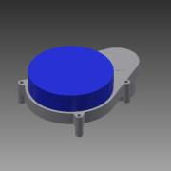 | 購入 | ¥12,100 | 1 | Shenzhen EAI Technology Co., Ltd | https://www.switch-science.com/catalog/5412/
面打ボールキャスター BM-15 | 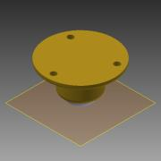 | 購入 | ¥560 | 1 | スガツネ工業 | http://search.sugatsune.co.jp/product/g/gBM/
SJA-2606 | 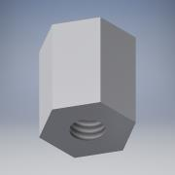 | スタンダード | ¥18 | 4 | テイシン | https://www.monotaro.com/p/0990/7162/ |  | 六角両雌ねじスペーサー
SJB-2606 | 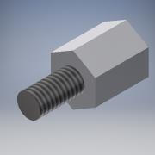 | 購入 | ¥30 | 8 | テイシン | https://www.monotaro.com/p/0990/8422/
LP-02-1 【タミヤコネクタ】6.2mmピッチ 中継用Lコネクタ プラグハウジング |  |  |  |  | 日本圧着端子製造 (JST) | https://www.sengoku.co.jp/mod/sgk_cart/detail.php?code=EEHD-4KC7
リード線
Pololu 金属マイクロギヤードモータ用磁気エンコーダキット 12CPR 2.7V-18V (HPCB対応) 2個入り |  |  | 1108 | 1 |  | https://store.shopping.yahoo.co.jp/suzakulab/Pololu-3081.html |  | 半田付けが非常に難しいので、販売元に有料委託するか、後継機種（https://store.shopping.yahoo.co.jp/suzakulab/Pololu-4760.html）の利用を推奨（動作未確認）。

